상품제안서
엔보우 N패드PRO 거치형 블루투스 키보드 | 상품코드: F17784

 |  |  |  |  |  |  | 02-412-0044 | www.easy1.co.kr
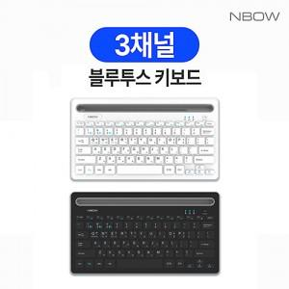

【상세/제작정보】 | 2채널 멀티페어링, 635g 경량 거치형 무선 블루투스 키보드

【인쇄/포장옵션】 | 레이저 / 포장지포장

【공급단가】 | 수량 | 50~ | 100~ | 500~ | 1,000~ | 2,000~
*VAT별도 | 단가 | 15,120원 | 14,860원 | 14,490원 | 14,230원 | 13,860원

【상품 URL】 | http://www.easy1.co.kr/src/goods_detail.php?gdno=17784

